문서 구조 정의
문서 구조 정의

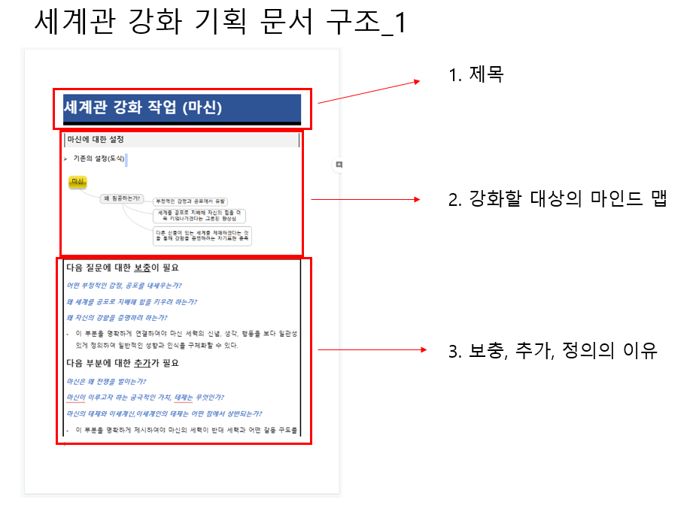
세계관 강화 기획 문서

Sheet3
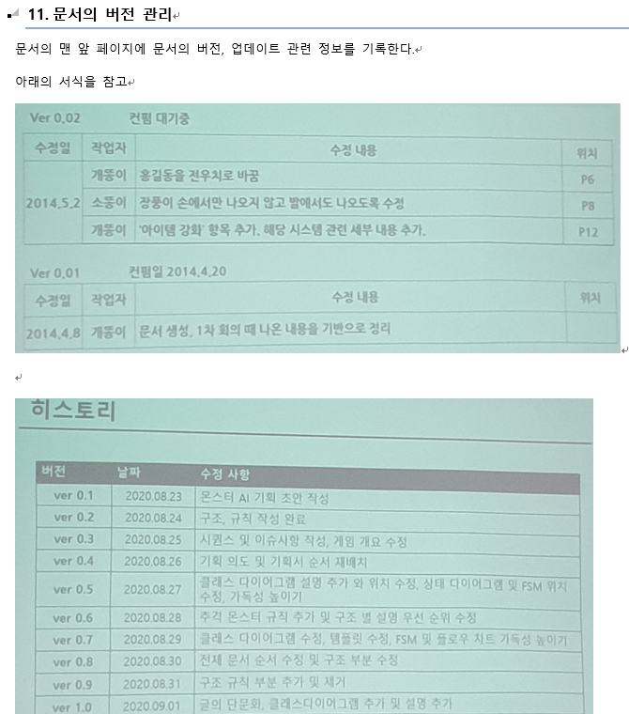
컨펌 대기중
수정일 | 작업자 | 수정 내용 | 수정 위치

Sheet1
